Agregar Campos Personalizados
EJECUCION 1 | CASO DE PRUEBA INICIAL |  |  |  |  |  |  |  |  |  | EJECUCION 2 | CASO DE PRUEBA (REVISIÓN)
 | Id de Caso |  |  |  | CP001
 | Nombre de Caso de prueba |  |  |  | Agregar Campos Personalizados
 | Estado del Caso de Prueba |  |  |  | Nuevo |  |  |  |  |  |  | Id de Caso
 | Responsable |  |  |  | Erika Daniela Triana Bustos |  |  |  |  |  |  | Nombre de Caso de prueba
 | Objetivo |  |  |  | Permitir la personalización de los formularios de creación de proyectos o tareas según las necesidades del usuario. |  |  |  |  |  |  | Estado del Caso de Prueba
 | Precondiciones |  |  |  | El usuario ha iniciado sesión. (CP001 Modulo Usuarios) El usuario debe tener permisos de Administrador o Líder de Proyecto. |  |  |  |  |  |  | Responsable
 | Escrito por: |  |  |  | Nikole Camila Bernal Avila |  |  |  |  |  |  | Objetivo
 | Fecha de Creación |  |  |  | 2025-05-05 |  |  |  |  |  |  | Precondiciones
 | Commit |  |  |  |  |  |  |  |  |  |  | Commit
 | Fecha Ejecución |  |  |  |  |  |  |  |  |  |  | Escrito por:
 | N° | Paso a Paso |  |  | Resultado Esperado |  | Mensaje | Exitoso |  | Evidencia (parte inferior) |  | Fecha Ejecución
 |  |  |  |  |  |  |  | Si | No |  |  | N° | Paso a Paso | Resultado Esperado | Mensaje | Evaluación |  | Evidencia (parte inferior)
 | 1 | Ir a crear proyecto |  |  | Sistema redirige al formulario de creación de proyecto. |  | ok |  |  |  |  |  |  |  |  | Si | No
 | 2 | Seleccionar “Agregar Campos Personalizados” |  |  | Sistema muestra botón 'Agregar Campos Personalizados'. |  | ok |  |  |  |  | 1
 | 3 | Llenar datos requeridos (Nombre, tipo y Valor) |  |  | Sistema despliega formulario para agregar campo. |  | ok |  |  |  |  | 2
 | 4 | Guardar |  |  | Sistema guarda el campo personalizado y confirma éxito. |  | ok |  |  |  |  | 3
 | Resultado esperado del caso de prueba |  |  |  | Sistema guarda el campo personalizado y confirma éxito. |  |  |  |  | Resultado |  | 7
 | campos |  | Nombre | Tipo |  | Valor |  |  |  |  |  | Resultado esperado del caso de prueba |  | Visualizar la cotizacion con su tasa de interes, valor a financiar, cuota mensual y los meses a pagar. |  |  |  | Resultado
 | ejemplo |  | Presupuesto | Numero |  | 1´200.000 |  |  |  |  |  | campos
 |  |  |  |  |  |  |  |  |  |  |  | ejemplo
 | Tipo campo |  | String | string |  | string
 | Restricción |  | 5 caracteres | 5 caracteres |  | 10 caracteres |  |  |  |  |  | Tipo campo
 | Valor por defecto |  | N/A | N/A |  | N/A |  |  |  |  |  | Restricción
 | Permite modificar |  | SI | SI |  | SI |  |  |  |  |  | Valor por defecto
 | Obligatorio |  | SI | SI |  | SI |  |  |  |  |  | Permite modificar
EJECUCION 1 | EVIDENCIAS |  |  |  |  |  |  |  |  |  | EJECUCION 2 | EVIDENCIAS
 | N° | Paso a Paso |  | 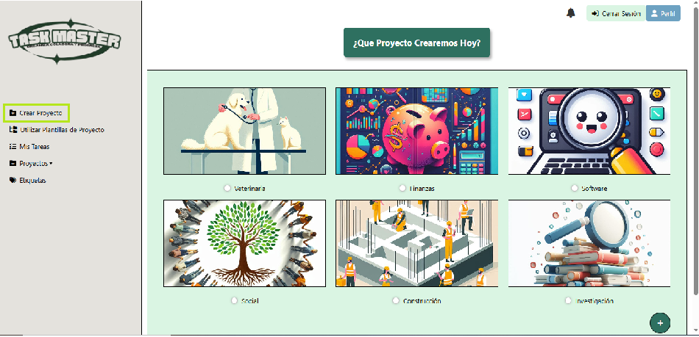
 | EV01 | Ir a crear proyecto

 | EV02 | Agregar campos personalizados |  | 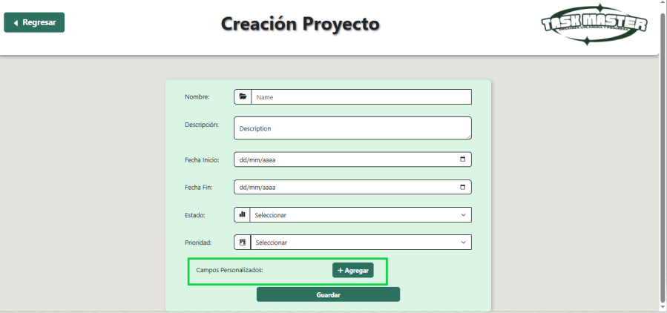

 | EV03 | Llenar datos |  | 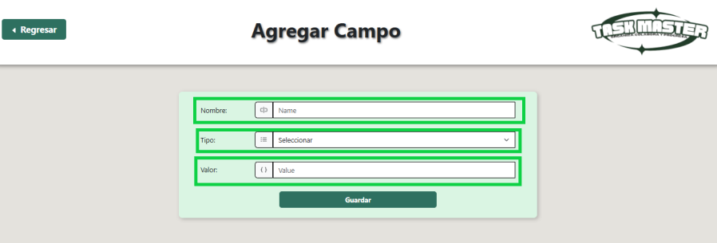

 | EV04 | Guardar |  | 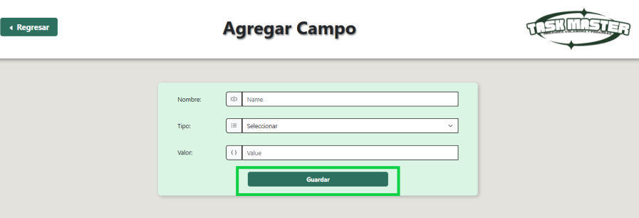

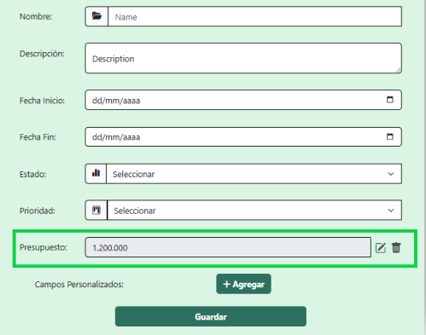
 | RESULTADO | Visualizacion interfaz de crear proyecto

CP001_02_ERROR
EJECUCION 1 | CASO DE PRUEBA INICIAL |  |  |  |  |  |  |  |  |  | EJECUCION 2 | CASO DE PRUEBA (REVISIÓN)
 | Id de Caso |  |  |  | CP001_02
 | Nombre de Caso de prueba |  |  |  | Error al agregar Campos Personalizados
 | Estado del Caso de Prueba |  |  |  | Nuevo |  |  |  |  |  |  | Id de Caso
 | Responsable |  |  |  | Erika Daniela Triana Bustos |  |  |  |  |  |  | Nombre de Caso de prueba
 | Objetivo |  |  |  | Permitir la personalización de los formularios de creación de proyectos o tareas según las necesidades del usuario. |  |  |  |  |  |  | Estado del Caso de Prueba
 | Precondiciones |  |  |  | Usuario autenticado, intenta agregar campo existente, (CP001 Modulo Usuario) El usuario corrige los errores y continua la secuencia normal. |  |  |  |  |  |  | Responsable
 | Escrito por: |  |  |  | Nikole Camila Bernal Avila |  |  |  |  |  |  | Objetivo
 | Fecha de Creación |  |  |  | 2025-05-05 |  |  |  |  |  |  | Precondiciones
 | Commit |  |  |  |  |  |  |  |  |  |  | Commit
 | Fecha Ejecución |  |  |  |  |  |  |  |  |  |  | Escrito por:
 | N° | Paso a Paso |  |  | Resultado Esperado |  | Mensaje | Exitoso |  | Evidencia (parte inferior) |  | Fecha Ejecución
 |  |  |  |  |  |  |  | Si | No |  |  | N° | Paso a Paso | Resultado Esperado | Mensaje | Evaluación |  | Evidencia (parte inferior)
 | 1 | Ir a crear proyecto |  |  | Sistema redirige al formulario de creación de proyecto. |  | ok |  |  |  |  |  |  |  |  | Si | No
 | 2 | Seleccionar “Agregar Campos Personalizados” |  |  | Sistema muestra botón 'Agregar Campos Personalizados'. |  | ok |  |  |  |  | 1
 | 3 | Llenar datos requeridos (Nombre, tipo y Valor) |  |  | Sistema despliega formulario para agregar campo. |  | ok |  |  |  |  | 2
 | 4 | Alerta |  |  | El usuario intenta confirmar los cambios sin completar todos los campos obligatorios. |  | ok |  |  |  |  | 3
 | Resultado esperado del caso de prueba |  |  |  | El sistema indica que debe completar campos obligatorios |  |  |  |  | Resultado |  | 7
 | campos |  | Nombre | Tipo |  | Valor |  |  |  |  |  | Resultado esperado del caso de prueba |  | Visualizar la cotizacion con su tasa de interes, valor a financiar, cuota mensual y los meses a pagar. |  |  |  | Resultado
 | ejemplo |  | Presupuesto (Ya existente) | Numero |  | 1´200.000 |  |  |  |  |  | campos
 |  |  |  |  |  |  |  |  |  |  |  | ejemplo
 | Tipo campo |  | String | string |  | string
 | Restricción |  | 5 caracteres | 5 caracteres |  | 10 caracteres |  |  |  |  |  | Tipo campo
 | Valor por defecto |  | N/A | N/A |  | N/A |  |  |  |  |  | Restricción
 | Permite modificar |  | SI | SI |  | SI |  |  |  |  |  | Valor por defecto
 | Obligatorio |  | SI | SI |  | SI |  |  |  |  |  | Permite modificar
EJECUCION 1 | EVIDENCIAS |  |  |  |  |  |  |  |  |  | EJECUCION 2 | EVIDENCIAS
 | N° | Paso a Paso
 | EV01 | Ir a crear proyecto

 | EV02 | Agregar campos personalizados

 | EV03 | Llenar datos

 | EV04 | Guardar

 | RESULTADO | El usuario intenta confirmar los cambios sin completar todos los campos obligatorios. |  | 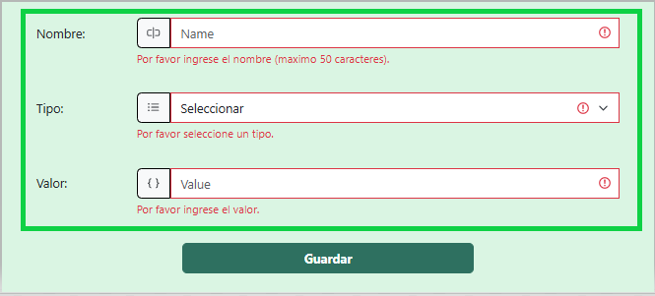

Editar Campo Personalizado
EJECUCION 1 | CASO DE PRUEBA INICIAL |  |  |  |  |  |  |  |  |  | EJECUCION 2 | CASO DE PRUEBA (REVISIÓN)
 | Id de Caso |  |  |  | CP003
 | Nombre de Caso de prueba |  |  |  | Editar Campo Personalizado |  |  |  |  |  |  | Fecha Ejecución:
 | Estado del Caso de Prueba |  |  |  | Nuevo |  |  |  |  |  |  | Id de Caso
 | Responsable |  |  |  | Erika Daniela Triana Bustos |  |  |  |  |  |  | Nombre de Caso de prueba
 | Objetivo |  |  |  | Brindar flexibilidad para modificar campos personalizados ya existentes y adaptarlos a nuevos requerimientos. |  |  |  |  |  |  | Estado del Caso de Prueba
 | Precondiciones |  |  |  | Usuario autenticado como Admin o Líder, campo existente (CP001 Modulo Usuario) |  |  |  |  |  |  | Responsable
 | Escrito por: |  |  |  | Nikole Camila Bernal Avila |  |  |  |  |  |  | Objetivo
 | Fecha de Creación |  |  |  | 2025-05-05 |  |  |  |  |  |  | Precondiciones
 | Fecha Ejecución |  |  |  |  |  |  |  |  |  |  | Escrito por:
 | N° | Paso a Paso |  |  | Resultado Esperado |  | Mensaje | Evaluación |  | Evidencia (parte inferior) |  | Fecha Ejecución
 |  |  |  |  |  |  |  | Si | No |  |  | N° | Paso a Paso |  |  | Resultado Esperado |  | Mensaje | Evaluación |  | Evidencia (parte inferior)
 | 1 | Ir a crear proyecto |  |  | Sistema redirige al formulario de creación de proyecto. |  |  |  |  |  |  |  |  |  |  |  |  |  | Si | No
 | 2 | Ir a campos personalizados |  |  | Sistema abre formulario de edición. |  |  |  |  |  |  | 1
 | 3 | Seleccionar campo |  |  | Sistema permite modificar datos. |  |  |  |  |  |  | 2
 |  |  |  |  |  |  |  |  |  |  |  | 3
 |  |  |  |  |  |  |  |  |  |  |  | 4
 | 4 | Editar datos (Nombre, Tipo y Valor) |  |  | Sistema guarda los cambios. |  |  |  |  |  |  | Resultado esperado del caso de prueba |  |  |  | El sistema notifica que hacen falta campos requeridos y no dejar visualizar la cotizacion |  |  |  |  | Resultado
 | Resultado esperado del caso de prueba |  |  |  | El sistema actualiza el campo y muestra mensaje de confirmación |  |  |  |  | Resultado |  | campos |  | Motos | Ingresos mensuales |  | Actividad economica |  | Plazo en meses |  | Cuoto inicial
 | campos |  | Nombre | Tipo |  | Valor |  |  |  |  |  | ejemplo
 | ejemplo |  | Presupuesto | Numero |  | 1´200.000
 |  |  |  |  |  |  |  |  |  |  |  | Tipo campo
 | Tipo campo |  | String | string |  | string |  |  |  |  |  | Restricción
 | Restricción |  | 5 caracteres | 5 caracteres |  | 10 caracteres |  |  |  |  |  | Valor por defecto
 | Valor por defecto |  | N/A | N/A |  | N/A |  |  |  |  |  | Permite modificar
 | Permite modificar |  | SI | SI |  | SI |  |  |  |  |  | Obligatoriedad
 | Obligatoriedad |  | SI | SI |  | SI |  |  |  |  |  | EVIDENCIAS
EJECUCION 1 | EVIDENCIAS |  |  |  |  |  |  |  |  |  | EJECUCION 2 | N° | Paso a Paso
 | N° | Paso a Paso |  |  |  |  |  |  |  |  |  | EV01
 | EV01 | Ir a crear proyecto

 |  |  |  |  |  |  |  |  |  |  |  | EV02
 | EV02 | Ir a campos personalizados |  | 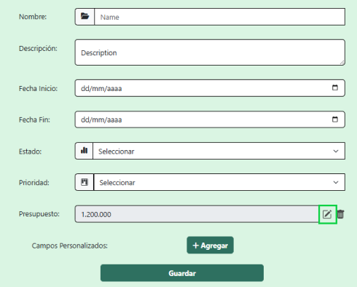

 |  |  |  |  |  |  |  |  |  |  |  | EV03
 | EV03 | Seleccionar campo |  | 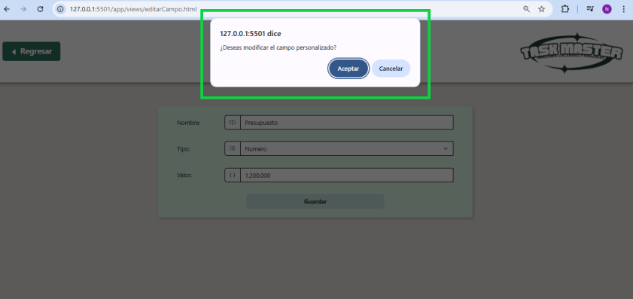

 |  |  |  |  |  |  |  |  |  |  |  | EV05
 | RESULTADO | Editar datos en la interfaz de crear proyecto

 |  |  |  |  |  |  |  |  |  |  |  | RESULTADO

CP003_04_ERROR
EJECUCION 1 | CASO DE PRUEBA INICIAL |  |  |  |  |  |  |  |  |  | EJECUCION 2 | CASO DE PRUEBA (REVISIÓN)
 | Id de Caso |  |  |  | CP003_04
 | Nombre de Caso de prueba |  |  |  | Error al editar Campos Personalizados
 | Estado del Caso de Prueba |  |  |  | Nuevo |  |  |  |  |  |  | Id de Caso
 | Responsable |  |  |  | Erika Daniela Triana Bustos |  |  |  |  |  |  | Nombre de Caso de prueba
 | Objetivo |  |  |  | Brindar flexibilidad para modificar campos personalizados ya existentes y adaptarlos a nuevos requerimientos. |  |  |  |  |  |  | Estado del Caso de Prueba
 | Precondiciones |  |  |  | Existe al menos un campo personalizado creado. El usuario accede al formulario de edición sin completar los campos obligatorios. |  |  |  |  |  |  | Responsable
 | Escrito por: |  |  |  | Nikole Camila Bernal Avila |  |  |  |  |  |  | Objetivo
 | Fecha de Creación |  |  |  | 2025-05-05 |  |  |  |  |  |  | Precondiciones
 | Commit |  |  |  |  |  |  |  |  |  |  | Commit
 | Fecha Ejecución |  |  |  |  |  |  |  |  |  |  | Escrito por:
 | N° | Paso a Paso |  |  | Resultado Esperado |  | Mensaje | Exitoso |  | Evidencia (parte inferior) |  | Fecha Ejecución
 |  |  |  |  |  |  |  | Si | No |  |  | N° | Paso a Paso | Resultado Esperado | Mensaje | Evaluación |  | Evidencia (parte inferior)
 | 1 | Ir a crear proyecto |  |  | Sistema redirige al formulario de creación de proyecto. |  | ok |  |  |  |  |  |  |  |  | Si | No
 | 2 | Ir a campos personalizados |  |  | Sistema abre formulario de edición. |  | ok |  |  |  |  | 1
 | 3 | Seleccionar campo |  |  | Sistema permite modificar datos. |  | ok |  |  |  |  | 2
 | 4 | No completar todos los datos (Nombre, Tipo y Valor) |  |  | Campo no editado |  | ok |  |  |  |  | 3
 | Resultado esperado del caso de prueba |  |  |  | El sistema muestra un mensaje de error indicando que el campo ya existe |  |  |  |  | Resultado |  | 7
 | campos |  | Nombre | Tipo |  | Valor |  |  |  |  |  | Resultado esperado del caso de prueba |  |  |  |  |  | Resultado
 | ejemplo |  | Presupuesto (Ya existente) | Numero |  | 1´200.000 |  |  |  |  |  | campos
 |  |  |  |  |  |  |  |  |  |  |  | ejemplo
 | Tipo campo |  | String | string |  | string
 | Restricción |  | 5 caracteres | 5 caracteres |  | 10 caracteres |  |  |  |  |  | Tipo campo
 | Valor por defecto |  | N/A | N/A |  | N/A |  |  |  |  |  | Restricción
 | Permite modificar |  | SI | SI |  | SI |  |  |  |  |  | Valor por defecto
 | Obligatorio |  | SI | SI |  | SI |  |  |  |  |  | Permite modificar
EJECUCION 1 | EVIDENCIAS |  |  |  |  |  |  |  |  |  | EJECUCION 2 | EVIDENCIAS
 | N° | Paso a Paso
 | EV01 | Ir a crear proyecto

 | EV02 | Agregar campos personalizados

 | EV03 | Llenar datos

 | EV04 | Guardar

 | RESULTADO | Error al crear un nuevo campo y/o datos mal ingresados |  | 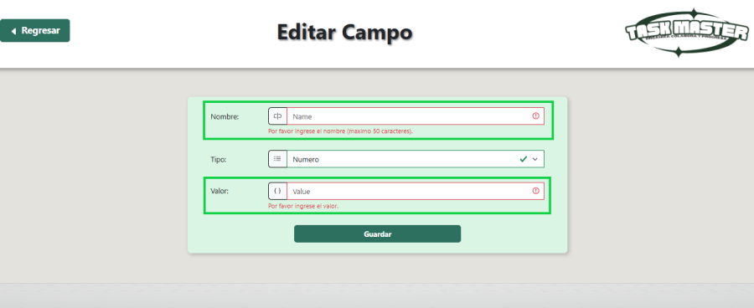

Eliminar Campo Personalizado
EJECUCION 1 | CASO DE PRUEBA INICIAL |  |  |  |  |  |  |  |  |  | EJECUCION 2 | CASO DE PRUEBA (REVISIÓN)
 | Id de Caso |  |  |  | CP005
 | Nombre de Caso de prueba |  |  |  | Eliminar Campo Personalizado |  |  |  |  |  |  | Fecha Ejecución:
 | Estado del Caso de Prueba |  |  |  | Nuevo |  |  |  |  |  |  | Id de Caso
 | Responsable |  |  |  | Erika Daniela Triana Bustos |  |  |  |  |  |  | Nombre de Caso de prueba
 | Objetivo |  |  |  | Mantener los formularios organizados permitiendo eliminar campos personalizados innecesarios o erróneos del sistema. |  |  |  |  |  |  | Estado del Caso de Prueba
 | Precondiciones |  |  |  | Usuario autenticado como Admin o Líder, campo existente (CP001 Modulo Usuario) |  |  |  |  |  |  | Responsable
 | Escrito por: |  |  |  | Nikole Camila Bernal Avila |  |  |  |  |  |  | Objetivo
 | Fecha de Creación |  |  |  | 2025-05-05 |  |  |  |  |  |  | Precondiciones
 | Fecha Ejecución |  |  |  |  |  |  |  |  |  |  | Escrito por:
 | N° | Paso a Paso |  |  | Resultado Esperado |  | Mensaje | Evaluación |  | Evidencia (parte inferior) |  | Fecha Ejecución
 |  |  |  |  |  |  |  | Si | No |  |  | N° | Paso a Paso |  |  | Resultado Esperado |  | Mensaje | Evaluación |  | Evidencia (parte inferior)
 | 1 | Ir a crear proyecto |  |  | Sistema redirige al formulario de creación de proyecto. |  | ok |  |  |  |  |  |  |  |  |  |  |  | Si | No
 | 2 | Ir a campos personalizados |  |  | Sistema pide confirmación de eliminación. |  | ok |  |  |  |  | 1
 | 3 | Seleccionar campo |  |  | Sistema elimina el campo. |  | ok |  |  |  |  | 2
 |  |  |  |  |  |  |  |  |  |  |  | 3
 |  |  |  |  |  |  |  |  |  |  |  | 4
 | 4 | Confirmar eliminacion |  |  | Sistema muestra mensaje de éxito. |  | ok |  |  |  |  | Resultado esperado del caso de prueba |  |  |  | El sistema notifica que hacen falta campos requeridos y no dejar visualizar la cotizacion |  |  |  |  | Resultado
 | Resultado esperado del caso de prueba |  |  |  | El sistema elimina el campo y muestra mensaje de confirmación |  |  |  |  | Resultado |  | campos |  | Motos | Ingresos mensuales |  | Actividad economica |  | Plazo en meses |  | Cuoto inicial
 | campos |  | Nombre | Tipo |  | Valor |  |  |  |  |  | ejemplo
 | ejemplo |  | Presupuesto | Numero |  | 1,200,000
 |  |  |  |  |  |  |  |  |  |  |  | Tipo campo
 | Tipo campo |  | String | string |  | string |  |  |  |  |  | Restricción
 | Restricción |  | 5 caracteres | 5 caracteres |  | 10 caracteres |  |  |  |  |  | Valor por defecto
 | Valor por defecto |  | N/A | N/A |  | N/A |  |  |  |  |  | Permite modificar
 | Permite modificar |  | SI | SI |  | SI |  |  |  |  |  | Obligatoriedad
 | Obligatoriedad |  | SI | SI |  | SI |  |  |  |  |  | EVIDENCIAS
EJECUCION 1 | EVIDENCIAS |  |  |  |  |  |  |  |  |  | EJECUCION 2 | N° | Paso a Paso
 | N° | Paso a Paso |  |  |  |  |  |  |  |  |  | EV01
 | EV01 | Ir a crear proyecto

 |  |  |  |  |  |  |  |  |  |  |  | EV02
 | EV02 | Ir a campos personalizados |  | 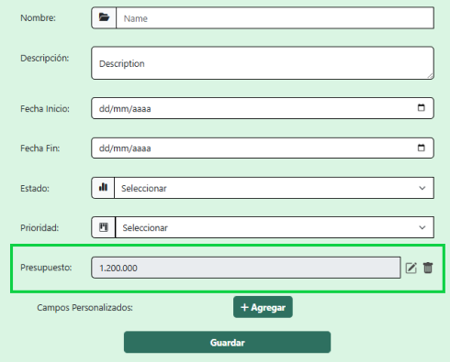

 |  |  |  |  |  |  |  |  |  |  |  | EV03
 | EV03 | Seleccionar campo |  | 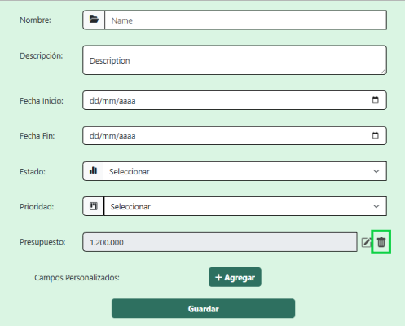

 |  |  |  |  |  |  |  |  |  |  |  | EV05
 | RESULTADO | Eliminar |  | 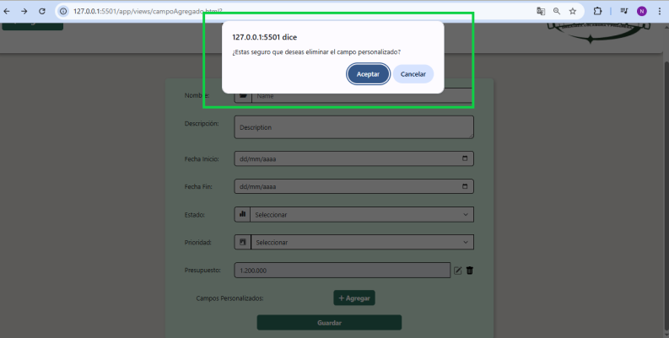

 |  |  |  |  |  |  |  |  |  |  |  | RESULTADO
 |  |  |  | 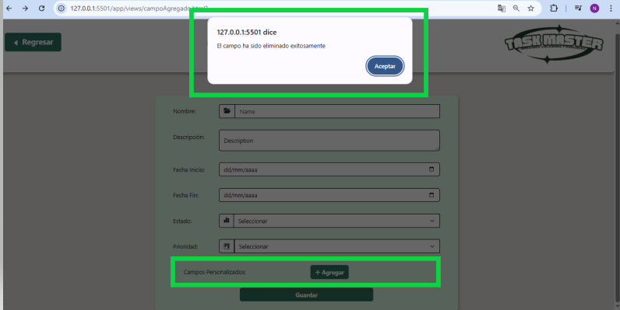

CP005_06_ERROR
EJECUCION 1 | CASO DE PRUEBA INICIAL |  |  |  |  |  |  |  |  |  | EJECUCION 2 | CASO DE PRUEBA (REVISIÓN)
 | Id de Caso |  |  |  | CP005_06
 | Nombre de Caso de prueba |  |  |  | Cancelacion de eliminacion de campo personalizado |  |  |  |  |  |  | Fecha Ejecución:
 | Estado del Caso de Prueba |  |  |  | Nuevo |  |  |  |  |  |  | Id de Caso
 | Responsable |  |  |  | Erika Daniela Triana Bustos |  |  |  |  |  |  | Nombre de Caso de prueba
 | Objetivo |  |  |  | Mantener los formularios organizados permitiendo eliminar campos personalizados innecesarios o erróneos del sistema. |  |  |  |  |  |  | Estado del Caso de Prueba
 | Precondiciones |  |  |  | Usuario autenticado como Admin o Líder, campo existente (CP001 Modulo Usuario) Existe al menos una etiqueta personalizada. |  |  |  |  |  |  | Responsable
 | Escrito por: |  |  |  | Nikole Camila Bernal Avila |  |  |  |  |  |  | Objetivo
 | Fecha de Creación |  |  |  | 2025-05-05 |  |  |  |  |  |  | Precondiciones
 | Fecha Ejecución |  |  |  |  |  |  |  |  |  |  | Escrito por:
 | N° | Paso a Paso |  |  | Resultado Esperado |  | Mensaje | Evaluación |  | Evidencia (parte inferior) |  | Fecha Ejecución
 |  |  |  |  |  |  |  | Si | No |  |  | N° | Paso a Paso |  |  | Resultado Esperado |  | Mensaje | Evaluación |  | Evidencia (parte inferior)
 | 1 | Ir a crear proyecto |  |  | Sistema redirige al formulario de creación de proyecto. |  | ok |  |  |  |  |  |  |  |  |  |  |  | Si | No
 | 2 | Ir a campos personalizados |  |  | Sistema pide confirmación de eliminación. |  | ok |  |  |  |  | 1
 | 3 | Seleccionar campo |  |  | Sistema elimina el campo. |  | ok |  |  |  |  | 2
 |  |  |  |  |  |  |  |  |  |  |  | 3
 |  |  |  |  |  |  |  |  |  |  |  | 4
 | 4 | Cancelar la eliminación |  |  | El sistema cierra la solicitud de eliminación sin realizar cambios y regresa a la lista de campos del formulario. |  | ok |  |  |  |  | Resultado esperado del caso de prueba |  |  |  | El sistema notifica que hacen falta campos requeridos y no dejar visualizar la cotizacion |  |  |  |  | Resultado
 | Resultado esperado del caso de prueba |  |  |  | El sistema cancela la opcion de eliminar campo y no modifica ningun dato en la interfaz |  |  |  |  | Resultado |  | campos |  | Motos | Ingresos mensuales |  | Actividad economica |  | Plazo en meses |  | Cuoto inicial
 | campos |  | Nombre | Tipo |  | Valor |  |  |  |  |  | ejemplo
 | ejemplo |  | Presupuesto | Numero |  | 1,200,000
 |  |  |  |  |  |  |  |  |  |  |  | Tipo campo
 | Tipo campo |  | String | string |  | string |  |  |  |  |  | Restricción
 | Restricción |  | 5 caracteres | 5 caracteres |  | 5 caracteres |  |  |  |  |  | Valor por defecto
 | Valor por defecto |  | N/A | N/A |  | N/A |  |  |  |  |  | Permite modificar
 | Permite modificar |  | SI | SI |  | SI |  |  |  |  |  | Obligatoriedad
 | Obligatoriedad |  | SI | SI |  | SI |  |  |  |  |  | EVIDENCIAS
EJECUCION 1 | EVIDENCIAS |  |  |  |  |  |  |  |  |  | EJECUCION 2 | N° | Paso a Paso
 | N° | Paso a Paso |  |  |  |  |  |  |  |  |  | EV01
 | EV01 | Ir a crear proyecto

 |  |  |  |  |  |  |  |  |  |  |  | EV02
 | EV02 | Ir a campos personalizados

 |  |  |  |  |  |  |  |  |  |  |  | EV03
 | EV03 | Seleccionar campo

 |  |  |  |  |  |  |  |  |  |  |  | EV05
 | EV04 | Eliminar

 |  |  |  |  |  |  |  |  |  |  |  | RESULTADO
 | RESULTADO | No se elimina el campo |  | 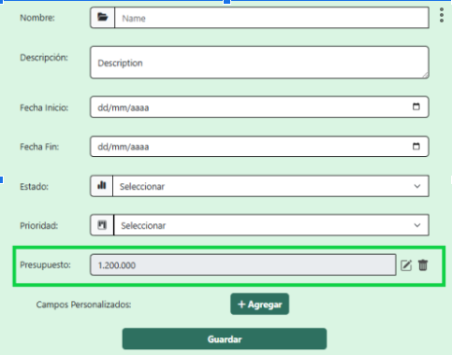

Crear Etiquetas Personalizadas
EJECUCION 1 | CASO DE PRUEBA INICIAL |  |  |  |  |  |  |  |  | EJECUCION 2 | CASO DE PRUEBA (REVISIÓN)
 | Id de Caso |  |  |  | CP007
 | Nombre de Caso de prueba |  |  |  | Crear etiquetas personalizadas
 | Estado del Caso de Prueba |  |  |  | Nuevo |  |  |  |  |  | Id de Caso
 | Responsable |  |  |  | Erika Daniela Triana Bustos |  |  |  |  |  | Nombre de Caso de prueba
 | Objetivo |  |  |  | Facilitar la organización, búsqueda y categorización de tareas y proyectos mediante la creación de etiquetas personalizadas. |  |  |  |  |  | Estado del Caso de Prueba
 | Precondiciones |  |  |  | El usuario tiene uno de los siguientes roles: Administrador, Líder de Proyecto o Miembro de Proyecto. (CP001 Modulo Usuario) El usuario accede al módulo de gestión de etiquetas. |  |  |  |  |  | Responsable
 | Escrito por: |  |  |  | Nikole Camila Bernal Avila |  |  |  |  |  | Objetivo
 | Fecha de Creación |  |  |  | 2025-05-05 |  |  |  |  |  | Precondiciones
 | Commit |  |  |  |  |  |  |  |  |  | Commit
 | Fecha Ejecución |  |  |  |  |  |  |  |  |  | Escrito por:
 | N° | Paso a Paso |  |  | Resultado Esperado | Mensaje | Exitoso |  | Evidencia (parte inferior) |  | Fecha Ejecución
 |  |  |  |  |  |  | Si | No |  |  | N° | Paso a Paso | Resultado Esperado | Mensaje | Evaluación |  | Evidencia (parte inferior)
 | 1 | Ir al menu en el apartado de etiquetas |  |  | Sistema muestra opción para crear nueva etiqueta. | ok |  |  |  |  |  |  |  |  | Si | No
 | 2 | Crear etiquetas |  |  | Sistema valida y guarda los datos. | ok |  |  |  |  | 1
 | 3 | Llenar datos (Nombre y Color) |  |  | Sistema confirma creación exitosa. | ok |  |  |  |  | 2
 | 4 | Guardar |  |  | La etiqueta ya se puede visualizar | ok |  |  |  |  | 3
 | Resultado esperado del caso de prueba |  |  |  | Sistema guarda con exito la etiqueta. |  |  |  | Resultado |  | 7
 | campos |  | Nombre | Color |  |  |  |  |  |  | Resultado esperado del caso de prueba |  | Visualizar la cotizacion con su tasa de interes, valor a financiar, cuota mensual y los meses a pagar. |  |  |  | Resultado
 | ejemplo |  | Revisar | Rojo |  |  |  |  |  |  | campos
 |  |  |  |  |  |  |  |  |  |  | ejemplo
 | Tipo campo |  | string | color
 | Restricción |  | 5 caracteres | N/A |  |  |  |  |  |  | Tipo campo
 | Valor por defecto |  | N/A | N/A |  |  |  |  |  |  | Restricción
 | Permite modificar |  | SI | SI |  |  |  |  |  |  | Valor por defecto
 | Obligatorio |  | SI | SI |  |  |  |  |  |  | Permite modificar
EJECUCION 1 | EVIDENCIAS |  |  |  |  |  |  |  |  | EJECUCION 2 | EVIDENCIAS
 | N° | Paso a Paso |  | 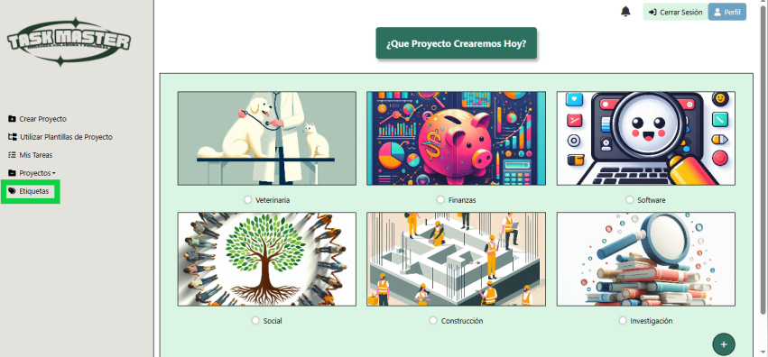
 | EV01 | Ir al menu en el apartado de etiquetas

 | EV02 | Crear etiquetas |  | 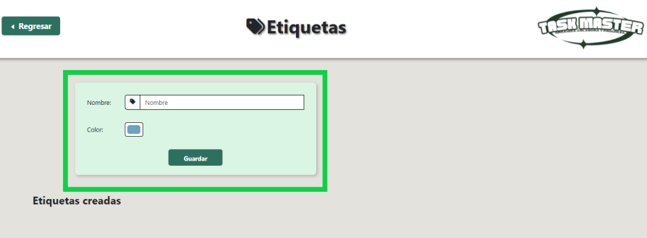

 | EV03 | 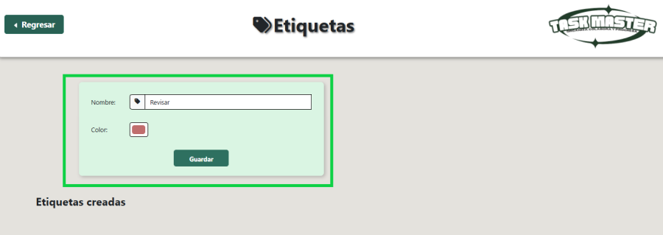 Llenar datos

 | EV04 | Guardar |  | 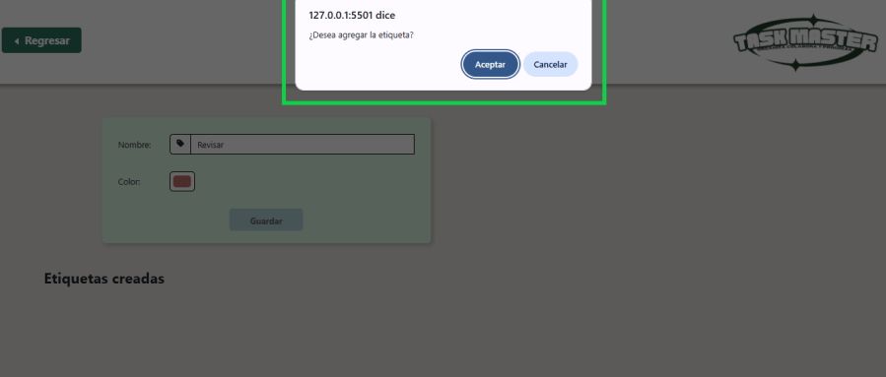

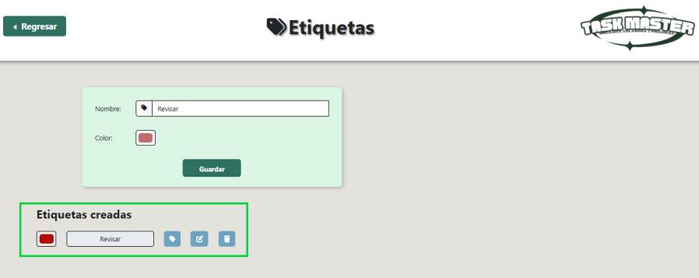
 | RESULTADO | Se puede visualizar la etiqueta

CP007_08_ERROR
EJECUCION 1 | CASO DE PRUEBA INICIAL |  |  |  |  |  |  |  |  | EJECUCION 2 | CASO DE PRUEBA (REVISIÓN)
 | Id de Caso |  |  |  | CP007_08
 | Nombre de Caso de prueba |  |  |  | Error al crear etiquetas personalizadas
 | Estado del Caso de Prueba |  |  |  | Nuevo |  |  |  |  |  | Id de Caso
 | Responsable |  |  |  | Erika Daniela Triana Bustos |  |  |  |  |  | Nombre de Caso de prueba
 | Objetivo |  |  |  | Validar que el sistema no permita la creacion de la etiqueta |  |  |  |  |  | Estado del Caso de Prueba
 | Precondiciones |  |  |  | El usuario tiene uno de los siguientes roles: Administrador, Líder de Proyecto o Miembro de Proyecto. (CP001 Modulo Usuario) El usuario accede al módulo de gestión de etiquetas. |  |  |  |  |  | Responsable
 | Escrito por: |  |  |  | Nikole Camila Bernal Avila |  |  |  |  |  | Objetivo
 | Fecha de Creación |  |  |  | 2025-05-05 |  |  |  |  |  | Precondiciones
 | Commit |  |  |  |  |  |  |  |  |  | Commit
 | Fecha Ejecución |  |  |  |  |  |  |  |  |  | Escrito por:
 | N° | Paso a Paso |  |  | Resultado Esperado | Mensaje | Exitoso |  | Evidencia (parte inferior) |  | Fecha Ejecución
 |  |  |  |  |  |  | Si | No |  |  | N° | Paso a Paso | Resultado Esperado | Mensaje | Evaluación |  | Evidencia (parte inferior)
 | 1 | Ir al menu en el apartado de etiquetas |  |  | Sistema muestra opción para crear nueva etiqueta. | ok |  |  |  |  |  |  |  |  | Si | No
 | 2 | Crear etiquetas |  |  | Sistema valida y guarda los datos. | ok |  |  |  |  | 1
 | 3 | Llenar datos incorrectos o faltantes (Nombre y Color) |  |  | Sistema impide la creacion de la etiqueta | ok |  |  |  |  | 2
 | 4 | Guardar |  |  | La etiqueta no se puede visualizar | ok |  |  |  |  | 3
 | Resultado esperado del caso de prueba |  |  |  | El sistema no guarda la nueva etiqueta y muestra el mensaje de error. |  |  |  | Resultado |  | 7
 | campos |  | Nombre | Color |  |  |  |  |  |  | Resultado esperado del caso de prueba |  | Visualizar la cotizacion con su tasa de interes, valor a financiar, cuota mensual y los meses a pagar. |  |  |  | Resultado
 | ejemplo |  | Revisar | Rojo |  |  |  |  |  |  | campos
 |  |  |  |  |  |  |  |  |  |  | ejemplo
 | Tipo campo |  | string | color
 | Restricción |  | 5 caracteres | N/A |  |  |  |  |  |  | Tipo campo
 | Valor por defecto |  | N/A | N/A |  |  |  |  |  |  | Restricción
 | Permite modificar |  | SI | SI |  |  |  |  |  |  | Valor por defecto
 | Obligatorio |  | SI | SI |  |  |  |  |  |  | Permite modificar
EJECUCION 1 | EVIDENCIAS |  |  |  |  |  |  |  |  | EJECUCION 2 | EVIDENCIAS
 | N° | Paso a Paso
 | EV01 | Ir al menu en el apartado de etiquetas

 | EV02 | Crear etiquetas

 | EV03 | Llenar datos

 | EV04 | Llenar datos incorrectos o faltantes |  | 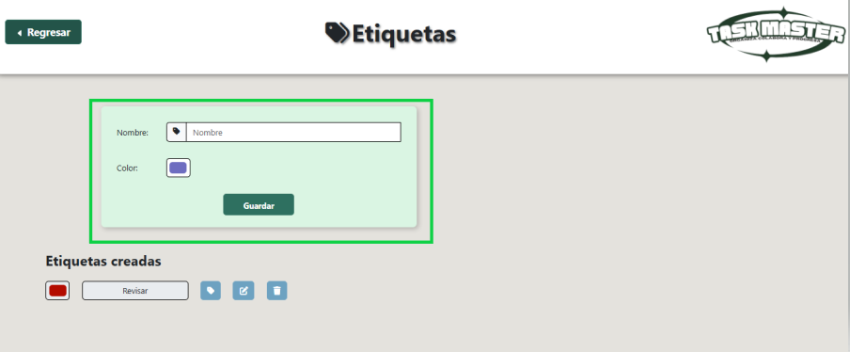

 | RESULTADO | La etiqueta que queremos crear no se puede visualizar |  | 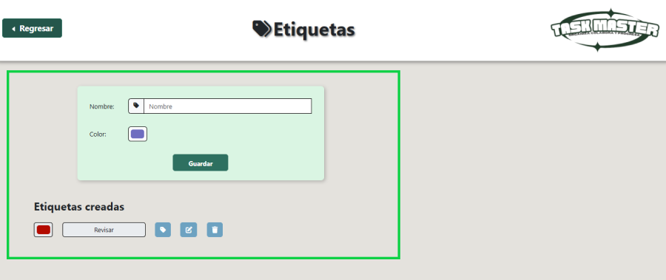

Editar etiquetas Personalizadas
EJECUCION 1 | CASO DE PRUEBA INICIAL |  |  |  |  |  |  |  |  |  | EJECUCION 2 | CASO DE PRUEBA (REVISIÓN)
 | Id de Caso |  |  |  | CP009
 | Nombre de Caso de prueba |  |  |  | Editar etiquetas personalizadas
 | Estado del Caso de Prueba |  |  |  | Nuevo |  |  |  |  |  |  | Id de Caso
 | Responsable |  |  |  | Erika Daniela Triana Bustos |  |  |  |  |  |  | Nombre de Caso de prueba
 | Objetivo |  |  |  | Permitir la actualización de etiquetas personalizadas para reflejar cambios en prioridades, nombres o descripciones. |  |  |  |  |  |  | Estado del Caso de Prueba
 | Precondiciones |  |  |  | El usuario tiene uno de los siguientes roles: Administrador, Líder de Proyecto o Miembro de Proyecto. El usuario accede al módulo de gestión de etiquetas. |  |  |  |  |  |  | Responsable
 | Escrito por: |  |  |  | Nikole Camila Bernal Avila |  |  |  |  |  |  | Objetivo
 | Fecha de Creación |  |  |  | 2025-05-05 |  |  |  |  |  |  | Precondiciones
 | Commit |  |  |  |  |  |  |  |  |  |  | Commit
 | Fecha Ejecución |  |  |  |  |  |  |  |  |  |  | Escrito por:
 | N° | Paso a Paso |  |  | Resultado Esperado |  | Mensaje | Exitoso |  | Evidencia (parte inferior) |  | Fecha Ejecución
 |  |  |  |  |  |  |  | Si | No |  |  | N° | Paso a Paso | Resultado Esperado | Mensaje | Evaluación |  | Evidencia (parte inferior)
 | 1 | Ir al menu en el apartado de etiquetas. |  |  | Sistema muestra opción para editar etiqueta. |  | ok |  |  |  |  |  |  |  |  | Si | No
 | 2 | Consultar etiquetas. |  |  | Sistema valida y muestra las etiquetas ya creadas. |  | ok |  |  |  |  | 1
 | 3 | Seleccionar etiqueta. |  |  | Sistema permite editar datos. |  | ok |  |  |  |  | 2
 | 4 | Editar datos. (Nombre y Color) |  |  | Sistema guarda los cambios. |  | ok |  |  |  |  | 3
 | 5 | Guardar etiqueta. |  |  | Sistema confirma la edicion. |  | ok |  |  |  |  | 4
 | Resultado esperado del caso de prueba |  |  |  | Sistema guarda con exito la edicion de la etiqueta. |  |  |  |  | Resultado |  | 7
 | campos |  | Nombre | Color |  |  |  |  |  |  |  | Resultado esperado del caso de prueba |  | Visualizar la cotizacion con su tasa de interes, valor a financiar, cuota mensual y los meses a pagar. |  |  |  | Resultado
 | ejemplo |  | Revisar | Rojo |  |  |  |  |  |  |  | campos
 |  |  |  |  |  |  |  |  |  |  |  | ejemplo
 | Tipo campo |  | string | color
 | Restricción |  | 5 caracteres | N/A |  |  |  |  |  |  |  | Tipo campo
 | Valor por defecto |  | N/A | N/A |  |  |  |  |  |  |  | Restricción
 | Permite modificar |  | SI | SI |  |  |  |  |  |  |  | Valor por defecto
 | Obligatorio |  | SI | SI |  | SI |  |  |  |  |  | Permite modificar
EJECUCION 1 | EVIDENCIAS |  |  |  |  |  |  |  |  |  | EJECUCION 2 | EVIDENCIAS
 | N° | Paso a Paso
 | EV01 | Ir al menu en el apartado de etiquetas

 | EV02 | Consultar etiquetas. |  | 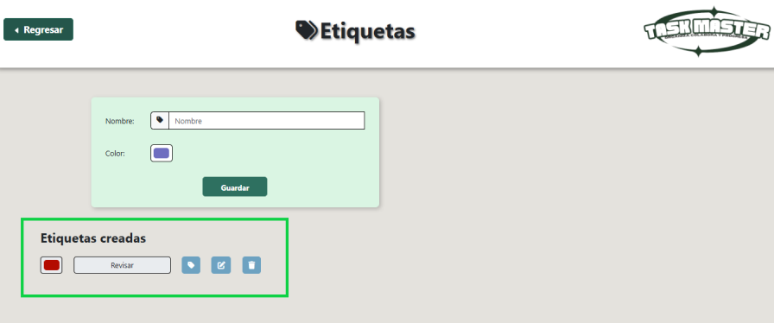

 | EV03 | Seleccionar etiqueta. |  | 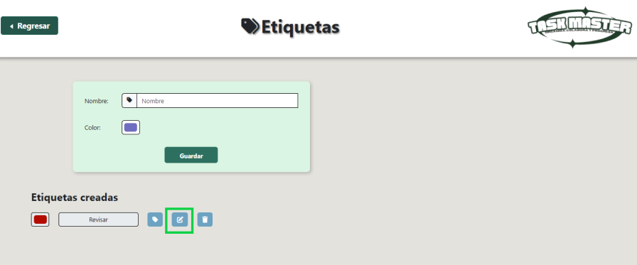

 | EV04 | 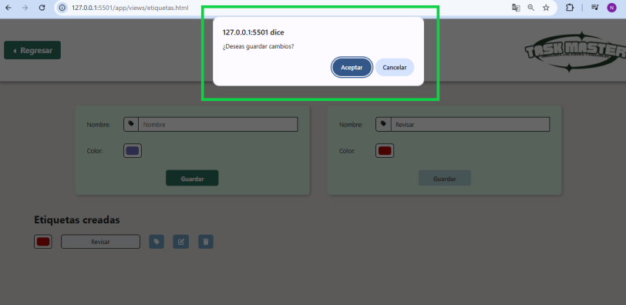 Editar datos.

 | RESULTADO | 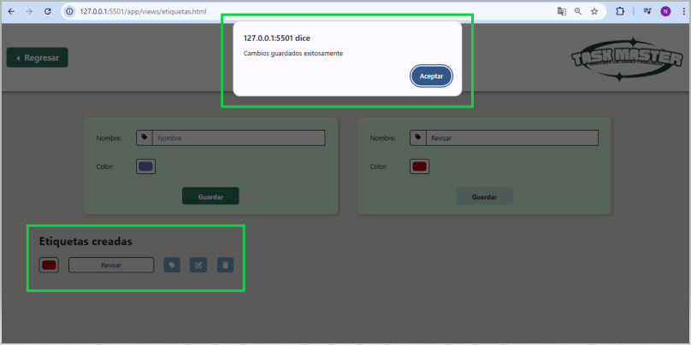 Guardar etiqueta.

CP009_10_ERROR
EJECUCION 1 | CASO DE PRUEBA INICIAL |  |  |  |  |  |  |  |  |  | EJECUCION 2 | CASO DE PRUEBA (REVISIÓN)
 | Id de Caso |  |  |  | CP009_10
 | Nombre de Caso de prueba |  |  |  | Error al editar etiquetas personalizadas
 | Estado del Caso de Prueba |  |  |  | Nuevo |  |  |  |  |  |  | Id de Caso
 | Responsable |  |  |  | Erika Daniela Triana Bustos |  |  |  |  |  |  | Nombre de Caso de prueba
 | Objetivo |  |  |  | Validar que el sistema no permita la creacion de la etiqueta |  |  |  |  |  |  | Estado del Caso de Prueba
 | Precondiciones |  |  |  | El usuario accede al formulario de edición e intenta guardar sin completar los campos obligatorios. Existe al menos una etiqueta personalizada. (CP007 Crear Etiquetas Personalizadas) |  |  |  |  |  |  | Responsable
 | Escrito por: |  |  |  | Nikole Camila Bernal Avila |  |  |  |  |  |  | Objetivo
 | Fecha de Creación |  |  |  | 2025-05-05 |  |  |  |  |  |  | Precondiciones
 | Commit |  |  |  |  |  |  |  |  |  |  | Commit
 | Fecha Ejecución |  |  |  |  |  |  |  |  |  |  | Escrito por:
 | N° | Paso a Paso |  |  | Resultado Esperado |  | Mensaje | Exitoso |  | Evidencia (parte inferior) |  | Fecha Ejecución
 |  |  |  |  |  |  |  | Si | No |  |  | N° | Paso a Paso | Resultado Esperado | Mensaje | Evaluación |  | Evidencia (parte inferior)
 | 1 | Ir al menu en el apartado de etiquetas |  |  | Sistema muestra opción para editar etiqueta. |  | ok |  |  |  |  |  |  |  |  | Si | No
 | 2 | Consultar etiquetas. |  |  | Sistema valida y guarda los datos. |  | ok |  |  |  |  | 1
 | 3 | Seleccionar etiqueta. |  |  | Sistema permite editar datos. |  | ok |  |  |  |  | 2
 | 4 | Editar datos incompletos |  |  | Sistema no guarda los cambios. |  | ok |  |  |  |  | 3
 | 5 | Guardar etiqueta. |  |  | Sistema no confirma la edicion y pide llenar todos los campos correctamente. |  | ok |  |  |  |  | 4
 | Resultado esperado del caso de prueba |  |  |  | El sistema no guarda la edicion de la etiqueta y muestra el mensaje de error. |  |  |  |  | Resultado |  | 7
 | campos |  | Nombre | Color |  |  |  |  |  |  |  | Resultado esperado del caso de prueba |  | Visualizar la cotizacion con su tasa de interes, valor a financiar, cuota mensual y los meses a pagar. |  |  |  | Resultado
 | ejemplo |  | Revisar | Rojo |  |  |  |  |  |  |  | campos
 |  |  |  |  |  |  |  |  |  |  |  | ejemplo
 | Tipo campo |  | string | color
 | Restricción |  | 5 caracteres | N/A |  |  |  |  |  |  |  | Tipo campo
 | Valor por defecto |  | N/A | N/A |  |  |  |  |  |  |  | Restricción
 | Permite modificar |  | SI | SI |  |  |  |  |  |  |  | Valor por defecto
 | Obligatorio |  | SI | SI |  | SI |  |  |  |  |  | Permite modificar
EJECUCION 1 | EVIDENCIAS |  |  |  |  |  |  |  |  |  | EJECUCION 2 | EVIDENCIAS
 | N° | Paso a Paso
 | EV01 | Ir al menu en el apartado de etiquetas

 | EV02 | Consultar etiquetas

 | EV03 | Seleccionar etiqueta

 | EV04 | Editar datos incorrectos o faltantes |  | 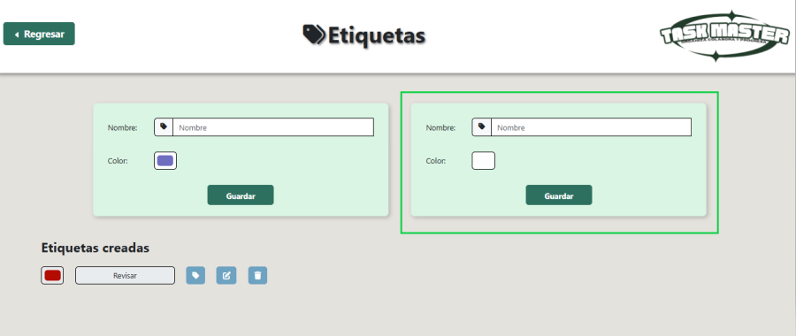

 | RESULTADO | La etiqueta editada no se puede visualizar

Eliminar Etiquetas Personalizad
EJECUCION 1 | CASO DE PRUEBA INICIAL |  |  |  |  |  |  |  |  | EJECUCION 2 | CASO DE PRUEBA (REVISIÓN)
 | Id de Caso |  |  |  | CP011
 | Nombre de Caso de prueba |  |  |  | Eliminar etiquetas personalizadas
 | Estado del Caso de Prueba |  |  |  | Nuevo |  |  |  |  |  | Id de Caso
 | Responsable |  |  |  | Erika Daniela Triana Bustos |  |  |  |  |  | Nombre de Caso de prueba
 | Objetivo |  |  |  | Mantener la claridad en la gestión de proyectos y tareas eliminando etiquetas obsoletas o mal definidas. |  |  |  |  |  | Estado del Caso de Prueba
 | Precondiciones |  |  |  | El usuario accede al formulario o sección donde puede administrar campos personalizados. Hay al menos una etiqueta previamente creada. (CP007 Crear Etiquetas Personalizadas) |  |  |  |  |  | Responsable
 | Escrito por: |  |  |  | Nikole Camila Bernal Avila |  |  |  |  |  | Objetivo
 | Fecha de Creación |  |  |  | 2025-05-05 |  |  |  |  |  | Precondiciones
 | Commit |  |  |  |  |  |  |  |  |  | Commit
 | Fecha Ejecución |  |  |  |  |  |  |  |  |  | Escrito por:
 | N° | Paso a Paso |  |  | Resultado Esperado | Mensaje | Exitoso |  | Evidencia (parte inferior) |  | Fecha Ejecución
 |  |  |  |  |  |  | Si | No |  |  | N° | Paso a Paso | Resultado Esperado | Mensaje | Evaluación |  | Evidencia (parte inferior)
 | 1 | Ir al menu en el apartado de etiquetas. |  |  | Sistema muestra opción para eliminar etiqueta. | ok |  |  |  |  |  |  |  |  | Si | No
 | 2 | Consultar etiquetas. |  |  | Sistema valida y muestra las etiquetas ya creadas. | ok |  |  |  |  | 1
 | 3 | Seleccionar etiqueta. |  |  | Sistema elimina etiqueta. | ok |  |  |  |  | 2
 | 4 | Eliminar etiqueta |  |  | Sistema confirma eliminación exitosa. | ok |  |  |  |  | 3
 | Resultado esperado del caso de prueba |  |  |  | Sistema elimina con exito la etiqueta. |  |  |  | Resultado |  | 7
 | campos |  | Nombre | Color |  |  |  |  |  |  | Resultado esperado del caso de prueba |  | Visualizar la cotizacion con su tasa de interes, valor a financiar, cuota mensual y los meses a pagar. |  |  |  | Resultado
 | ejemplo |  | Revisar | Rojo |  |  |  |  |  |  | campos
 |  |  |  |  |  |  |  |  |  |  | ejemplo
 | Tipo campo |  | string | color
 | Restricción |  | 5 caracteres | N/A |  |  |  |  |  |  | Tipo campo
 | Valor por defecto |  | N/A | N/A |  |  |  |  |  |  | Restricción
 | Permite modificar |  | SI | SI |  |  |  |  |  |  | Valor por defecto
 | Obligatorio |  | SI | SI |  |  |  |  |  |  | Permite modificar
EJECUCION 1 | EVIDENCIAS |  |  |  |  |  |  |  |  | EJECUCION 2 | EVIDENCIAS
 | N° | Paso a Paso
 | EV01 | Ir al menu en el apartado de etiquetas

 | EV02 | Consultar etiquetas.

 | EV03 | Seleccionar etiqueta. |  | 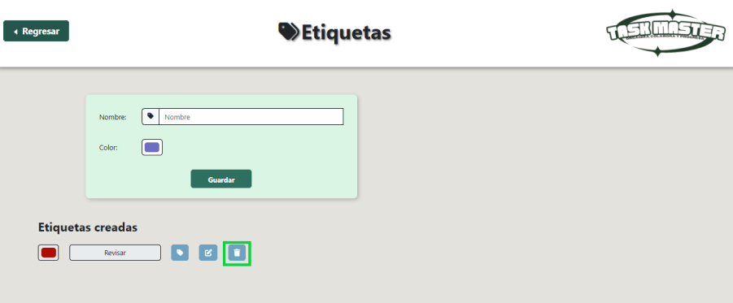

 | EV04 | Etiqueta Eliminada |  | 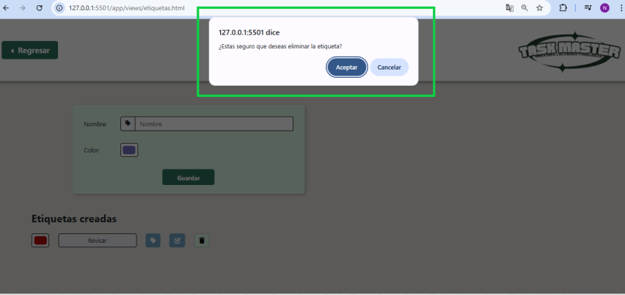

 | RESULTADO | Se visualiza que la etiqueta ha sido eliminada |  | 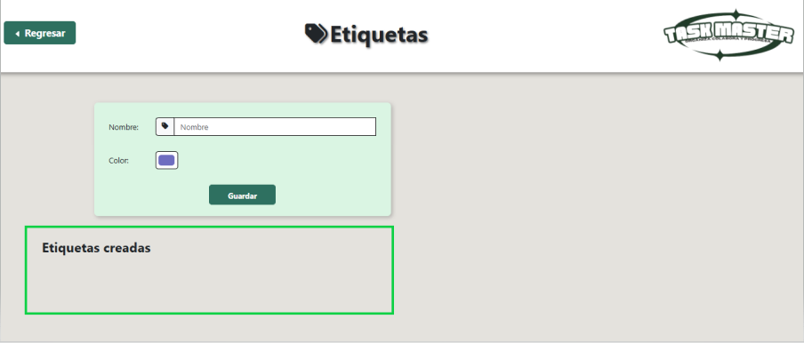

CP011_12_ERROR
EJECUCION 1 | CASO DE PRUEBA INICIAL |  |  |  |  |  |  |  |  | EJECUCION 2 | CASO DE PRUEBA (REVISIÓN)
 | Id de Caso |  |  |  | CP011_12
 | Nombre de Caso de prueba |  |  |  | Error al eliminar etiquetas personalizadas
 | Estado del Caso de Prueba |  |  |  | Nuevo |  |  |  |  |  | Id de Caso
 | Responsable |  |  |  | Erika Daniela Triana Bustos |  |  |  |  |  | Nombre de Caso de prueba
 | Objetivo |  |  |  | Mantener la claridad en la gestión de proyectos y tareas eliminando etiquetas obsoletas o mal definidas. |  |  |  |  |  | Estado del Caso de Prueba
 | Precondiciones |  |  |  | El usuario accede al formulario o sección donde puede administrar campos personalizados. Hay al menos un campo personalizado previamente creado. (CP007 Crear Rtiquetas Personalizadas) |  |  |  |  |  | Responsable
 | Escrito por: |  |  |  | Nikole Camila Bernal Avila |  |  |  |  |  | Objetivo
 | Fecha de Creación |  |  |  | 2025-05-05 |  |  |  |  |  | Precondiciones
 | Commit |  |  |  |  |  |  |  |  |  | Commit
 | Fecha Ejecución |  |  |  |  |  |  |  |  |  | Escrito por:
 | N° | Paso a Paso |  |  | Resultado Esperado | Mensaje | Exitoso |  | Evidencia (parte inferior) |  | Fecha Ejecución
 |  |  |  |  |  |  | Si | No |  |  | N° | Paso a Paso | Resultado Esperado | Mensaje | Evaluación |  | Evidencia (parte inferior)
 | 1 | Ir al menu en el apartado de etiquetas. |  |  | Sistema muestra opción para eliminar etiqueta. | ok |  |  |  |  |  |  |  |  | Si | No
 | 2 | Consultar etiquetas. |  |  | Sistema valida y muestra las etiquetas ya creadas. | ok |  |  |  |  | 1
 | 3 | Seleccionar etiqueta. |  |  | Sistema elimina etiqueta. | ok |  |  |  |  | 2
 | 4 | Cancelar eliminacion |  |  | El sistema cancela la operación, no elimina la etiqueta y regresa a la lista sin cambios. | ok |  |  |  |  | 3
 | Resultado esperado del caso de prueba |  |  |  | El sistema cancela la operación, no elimina la etiqueta y regresa a la lista sin cambios. |  |  |  | Resultado |  | 7
 | campos |  | Nombre | Color |  |  |  |  |  |  | Resultado esperado del caso de prueba |  | Visualizar la cotizacion con su tasa de interes, valor a financiar, cuota mensual y los meses a pagar. |  |  |  | Resultado
 | ejemplo |  | Revisar | Rojo |  |  |  |  |  |  | campos
 |  |  |  |  |  |  |  |  |  |  | ejemplo
 | Tipo campo |  | string | color
 | Restricción |  | 5 caracteres | N/A |  |  |  |  |  |  | Tipo campo
 | Valor por defecto |  | N/A | N/A |  |  |  |  |  |  | Restricción
 | Permite modificar |  | SI | SI |  |  |  |  |  |  | Valor por defecto
 | Obligatorio |  | SI | SI |  |  |  |  |  |  | Permite modificar
EJECUCION 1 | EVIDENCIAS |  |  |  |  |  |  |  |  | EJECUCION 2 | EVIDENCIAS
 | N° | Paso a Paso
 | EV01 | Ir al menu en el apartado de etiquetas

 | EV02 | Consultar etiquetas.

 | EV03 | Seleccionar etiqueta.

 | EV04 | Cancelar eliminacion

 | RESULTADO | Se sigue visualizando la etiqueta donde cancelamos la eliminacion |  | 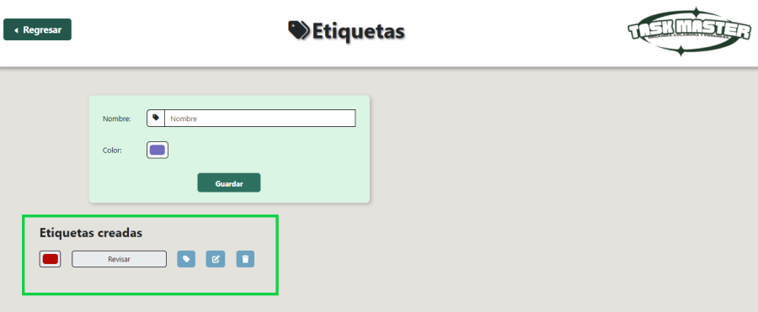

Asignar Etiquetas Personalizada
EJECUCION 1 | CASO DE PRUEBA INICIAL |  |  |  |  |  |  |  |  | EJECUCION 2 | CASO DE PRUEBA (REVISIÓN)
 | Id de Caso |  |  |  | CP013
 | Nombre de Caso de prueba |  |  |  | Asignar etiquetas personalizadas
 | Estado del Caso de Prueba |  |  |  | Nuevo |  |  |  |  |  | Id de Caso
 | Responsable |  |  |  | Erika Daniela Triana Bustos |  |  |  |  |  | Nombre de Caso de prueba
 | Objetivo |  |  |  | Clasificar y organizar proyectos o tareas mediante la asignación de etiquetas previamente definidas por los usuarios. |  |  |  |  |  | Estado del Caso de Prueba
 | Precondiciones |  |  |  | El usuario accede a un proyecto o tarea donde desea asignar etiquetas. Tiene rol de Administrador, Líder de Proyecto o Miembro de Proyecto. (CP001 Modulo Usuarios) Existen etiquetas personalizadas creadas en el sistema. |  |  |  |  |  | Responsable
 | Escrito por: |  |  |  | Nikole Camila Bernal Avila |  |  |  |  |  | Objetivo
 | Fecha de Creación |  |  |  | 2025-05-05 |  |  |  |  |  | Precondiciones
 | Commit |  |  |  |  |  |  |  |  |  | Commit
 | Fecha Ejecución |  |  |  |  |  |  |  |  |  | Escrito por:
 | N° | Paso a Paso |  |  | Resultado Esperado | Mensaje | Exitoso |  | Evidencia (parte inferior) |  | Fecha Ejecución
 |  |  |  |  |  |  | Si | No |  |  | N° | Paso a Paso | Resultado Esperado | Mensaje | Evaluación |  | Evidencia (parte inferior)
 | 1 | Ir al menu en el apartado de etiquetas. |  |  | Sistema muestra opción para asignar etiqueta. | ok |  |  |  |  |  |  |  |  | Si | No
 | 2 | Consultar etiquetas. |  |  | Sistema valida y muestra las etiquetas ya creadas. | ok |  |  |  |  | 1
 | 3 | Seleccionar etiqueta. |  |  | Sistema muestra los proyectos asignados | ok |  |  |  |  | 2
 | 4 | Elegir proyecto |  |  | Sistema nos da la opcion de asignar la etiqueta a cierto proyecto | ok |  |  |  |  | 3
 | 5 | Interfaz proyecto |  |  | Sistema nos direcciona a la interfaz mostrando la etiqueta seleccionada | ok |  |  |  |  | 4
 | Resultado esperado del caso de prueba |  |  |  | Sistema asigna con exito la etiqueta. |  |  |  | Resultado |  | 7
 | campos |  | Nombre | Color |  |  |  |  |  |  | Resultado esperado del caso de prueba |  | Visualizar la cotizacion con su tasa de interes, valor a financiar, cuota mensual y los meses a pagar. |  |  |  | Resultado
 | ejemplo |  | Revisar | Rojo |  |  |  |  |  |  | campos
 |  |  |  |  |  |  |  |  |  |  | ejemplo
 | Tipo campo |  | string | color
 | Restricción |  | 5 caracteres | N/A |  |  |  |  |  |  | Tipo campo
 | Valor por defecto |  | N/A | N/A |  |  |  |  |  |  | Restricción
 | Permite modificar |  | SI | SI |  |  |  |  |  |  | Valor por defecto
 | Obligatorio |  | SI | SI |  |  |  |  |  |  | Permite modificar
EJECUCION 1 | EVIDENCIAS |  |  |  |  |  |  |  |  | EJECUCION 2 | EVIDENCIAS
 | N° | Paso a Paso
 | EV01 | Ir al menu en el apartado de etiquetas

 | EV02 | Consultar etiquetas.

 | EV03 | Seleccionar etiqueta. |  | 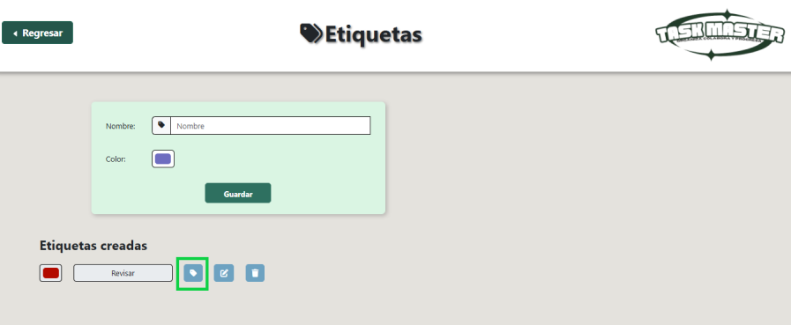

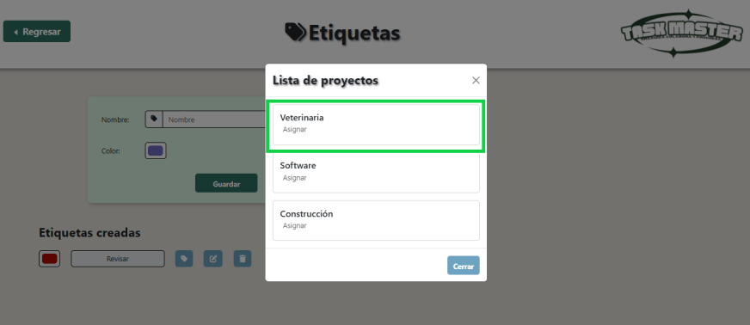
 | EV04 | Elegir proyecto.

 | RESULTADO | Interfaz proyecto |  | 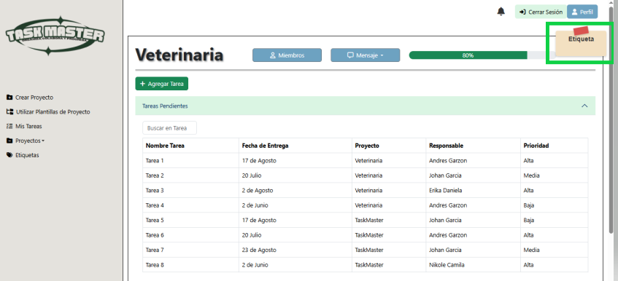

Visualizar Etiquetas Personaliz
EJECUCION 1 | CASO DE PRUEBA INICIAL |  |  |  |  |  |  |  |  | EJECUCION 2 | CASO DE PRUEBA (REVISIÓN)
 | Id de Caso |  |  |  | CP015
 | Nombre de Caso de prueba |  |  |  | Visualizar etiquetas personalizadas
 | Estado del Caso de Prueba |  |  |  | Nuevo |  |  |  |  |  | Id de Caso
 | Responsable |  |  |  | Erika Daniela Triana Bustos |  |  |  |  |  | Nombre de Caso de prueba
 | Objetivo |  |  |  | Permitir a los usuarios ver la lista completa de etiquetas personalizadas y sus detalles, facilitando su gestión y control. |  |  |  |  |  | Estado del Caso de Prueba
 | Precondiciones |  |  |  | El usuario accede al panel de etiquetas desde el menú principal. Tiene permisos válidos (Administrador, Líder, Miembro). |  |  |  |  |  | Responsable
 | Escrito por: |  |  |  | Nikole Camila Bernal Avila |  |  |  |  |  | Objetivo
 | Fecha de Creación |  |  |  | 2025-05-05 |  |  |  |  |  | Precondiciones
 | Commit |  |  |  |  |  |  |  |  |  | Commit
 | Fecha Ejecución |  |  |  |  |  |  |  |  |  | Escrito por:
 | N° | Paso a Paso |  |  | Resultado Esperado | Mensaje | Exitoso |  | Evidencia (parte inferior) |  | Fecha Ejecución
 |  |  |  |  |  |  | Si | No |  |  | N° | Paso a Paso | Resultado Esperado | Mensaje | Evaluación |  | Evidencia (parte inferior)
 | 1 | Ir a la interfaz de proyectos |  |  | Sistema muestra la interfaz principal del proyecto seleccionado | ok |  |  |  |  |  |  |  |  | Si | No
 | 2 | Consultar etiquetas. |  |  | Sistema muestra en la interfaz la etiqueta asignada | ok |  |  |  |  | 1
 | Resultado esperado del caso de prueba |  |  |  | Sistema consulta con exito la etiqueta. |  |  |  | Resultado |  | 7
 | campos |  | Nombre | Color |  |  |  |  |  |  | Resultado esperado del caso de prueba |  | Visualizar la cotizacion con su tasa de interes, valor a financiar, cuota mensual y los meses a pagar. |  |  |  | Resultado
 | ejemplo |  | Revisar | Rojo |  |  |  |  |  |  | campos
 |  |  |  |  |  |  |  |  |  |  | ejemplo
 | Tipo campo |  | string | color
 | Restricción |  | 5 caracteres | N/A |  |  |  |  |  |  | Tipo campo
 | Valor por defecto |  | N/A | N/A |  |  |  |  |  |  | Restricción
 | Permite modificar |  | SI | SI |  |  |  |  |  |  | Valor por defecto
 | Obligatorio |  | SI | SI |  |  |  |  |  |  | Permite modificar
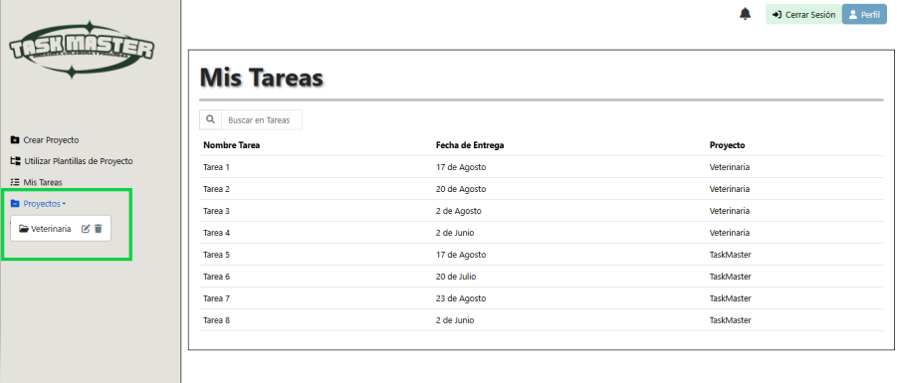
EJECUCION 1 | EVIDENCIAS |  |  |  |  |  |  |  |  | EJECUCION 2 | EVIDENCIAS
 | N° | Paso a Paso
 | EV01 | Ir a la interfaz de proyectos

 | EV02 | Consultar etiquetas. |  | 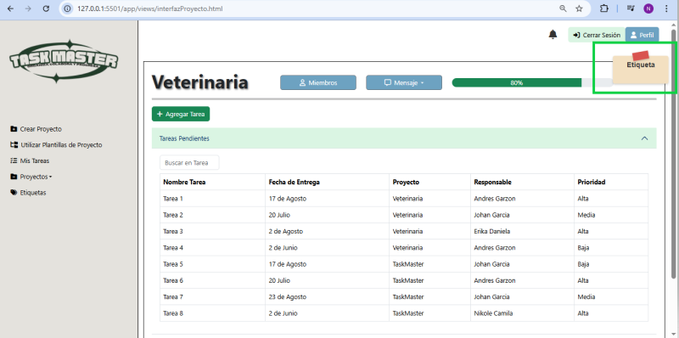

 | RESULTADO | Visualizar la etiqueta del proyecto seleccionado

